Sheet1
快应用注册
邮箱
密码
企业名称
联系人姓名
联系电话
联系人邮箱
微信
QQ
营业执照号
营业执照

小米开放平台
手机号码
密码
注册邮箱
企业名称
公司注册名称
营业执照号
营业执照扫描件
联系地址
法人代表姓名
法人代表身份证号码
法人代表身份证扫描件 | 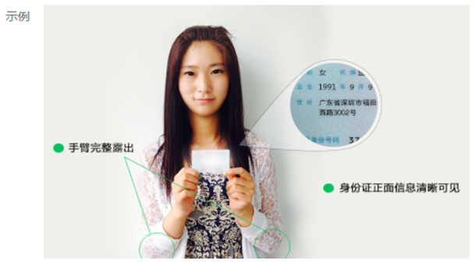
联系人实名认证
联系人邮箱
QQ

华为开发者联盟
手机号码
密码
企业全称
企业全称英文
所在地区（省/市）
企业地址
联系人姓名
联系人邮箱
联系人手机
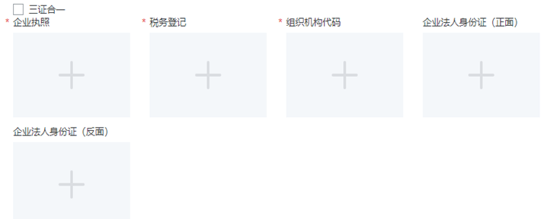
企业执照
税务登记
组织机构代码
企业法人身份证(正反面)

金立开放平台
注册邮箱
密码
企业名称
注册地址
开户许可证
实名认证
统一社会信用代码
三证合一营业执照扫描件
法人身份证有效期
法人身份证照片
联系人身份证号
联系人手持身份证照片
联系人
联系地址
手机号码
QQ

联想开放平台
注册邮箱
密码
企业名称
营业执照注册号
营业执照扫描件
联系人姓名
联系电话
电子邮件
QQ
联系地址

魅族开放平台
手机号码
密码
企业名称
营业执照代码
营业执照扫描件
法人身份证号
法人代表名称
法人身份证
业务联系人
联系人身份证号
联系人身份证
手机号码
联系地址
联系Email

努比亚开发者平台
手机号码
密码
认证付费 | 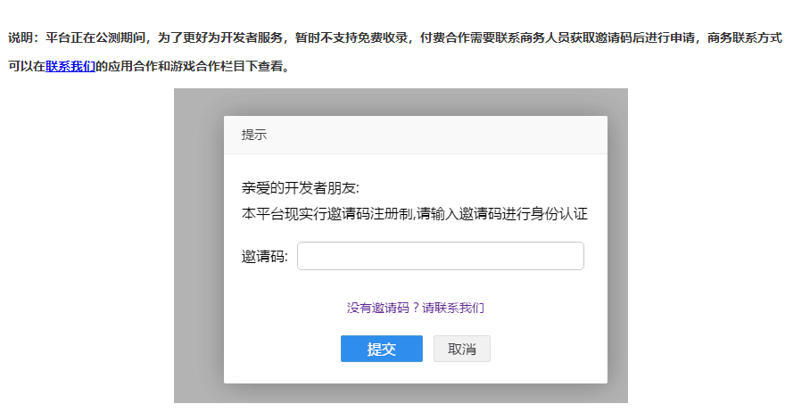

OPPO开放平台
注册邮箱
密码
企业名称
企业注册地址
营业执照注册号
营业执照照片
法定代表人
法定代表人身份证号
法定代表身份证(正反面)

vivo开发者平台
注册邮箱
密码
用户名
公司名称
显示名称
企业官网
营业执照号
证件 | 营业执照 开户许可证 税务登记证 组织机构代码
法人身份证号
法人身份证

Sheet3
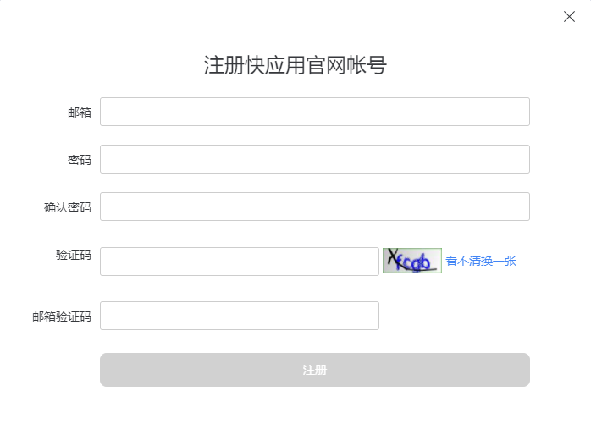
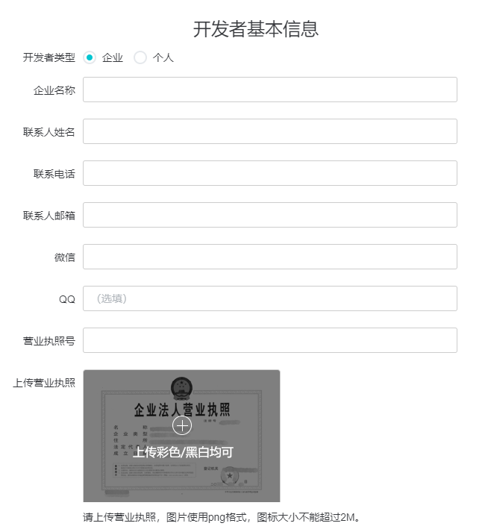
注册
邮箱
密码

完善信息
企业名称
联系人姓名
联系电话
联系人邮箱
微信
QQ
营业执照号
营业执照

